Sheet1
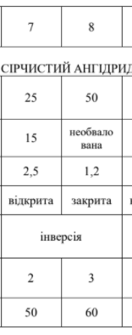
Vв, м/c | G, т | Г,км | Ш,км | S,км^2 | R, км | W, м/c | tпідх, c | tвип, хв | Sp, м^2 | M, г/моль | ρ | Ps, кПа
2 | 50 | 2.8 | 0.084 | 0.1176 | 2.5 | 4 | 625 | 876.63931552 | 15 | 64 | 1.46 | 280
 |  |  |  |  | 2500 |  | 10.4 | 2231.4455304 |  |  |  | 110

 |  |  |  |  |  |  |  | 14.61
 |  |  |  |  |  |  |  | 37.19

